Лист 404
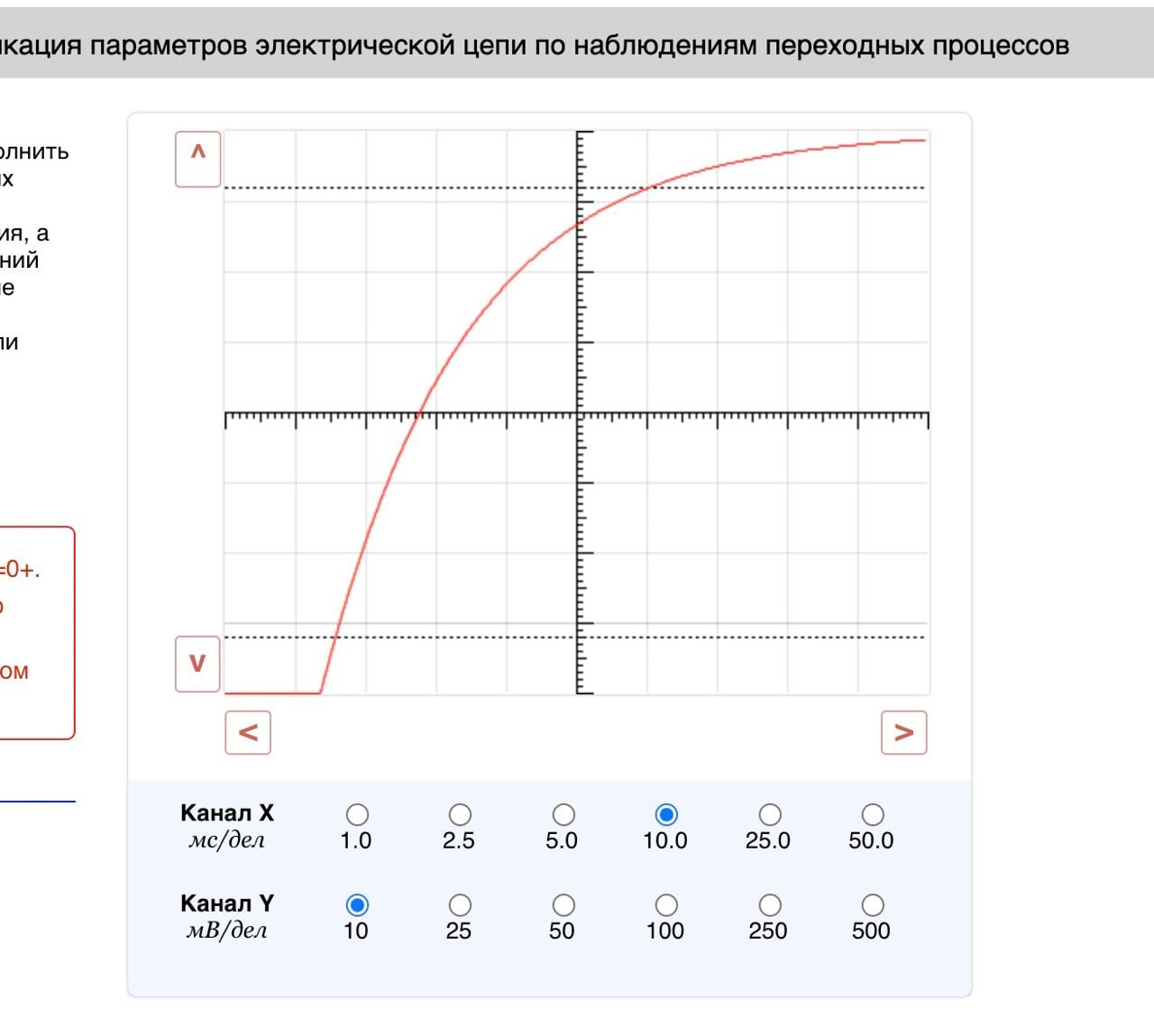
Неделя 1

U | I
135.171 | 16.399
136.293 | 15.482 |  | r= | 1.22
 |  |  | E= | 155.24
 |  |  | I_кз= | 126.87
 |  |  | P_m= | 4923.82

 | - сюда в первую строку вставляем то, что стоит в полях при загрузки работы, затем щёлкаем раз 5-7 на кнопочку + в регулировке R и записываем во вторую строку данные
 | - отсюда берём ответы и просто ctrl+c, ctrl+v. Должно быть верно

Неделя 2
Инструкция, как составлять уравнения Кирхгофа
https://courses.openedu.ru/assets/courseware/v1/12dd98a648964ce68761fac25d9cd08c/asset-v1:ITMOUniversity+LINCIR+fall_2022+type@asset+block/kirchhoff.pdf

Неделя 3
резисторы |  |  |  |  |  |  | I= [мА] | R= [доли] | U= [В] | f= [кГц]
 |  |  |  |  |  | 1. Ключ s1 должен быть замкнут, s2 - разомкнут | 50.795 | 1.13 | 10 | 1
 |  |  |  |  |  | 2. Вставляем в зеленые ячейки справа свои значения из лабы (ВАЖНО значения тока вставляем только после того как замкнули s1 и разомкнули s2) | R=[Ом] | I=[мА]
 |  |  |  |  |  | 3. Выставляем значение R в лабе такое же как в оранжевой ячейке с сопротивлением | 196.8697706 | 44.95132743
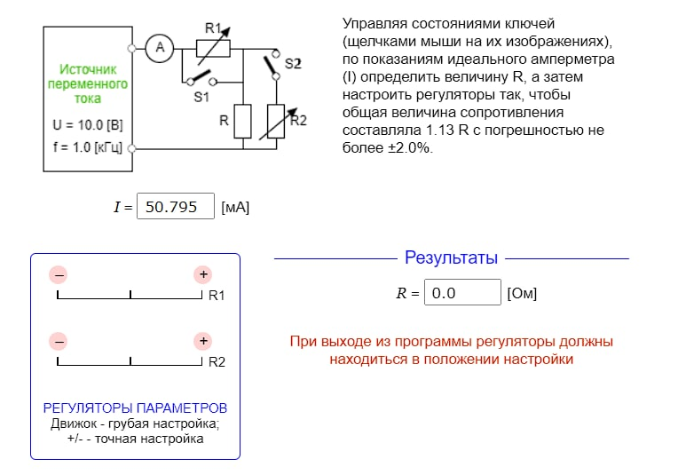 |  |  |  |  |  | 4. Теперь надо включая и выключая ключи s1 и s2 подогнать значение тока как в оранжевой ячейке с I
 |  |  |  |  |  | 5. Подсказка как проще всего сделать: если надо получить значение больше R (коэф больше 1), то скорее всего надо разомкнуть s2 и разомкнуть s1; если надо получить значение меньше R (коэф меньше 1), то надо замкнуть s1 и замкнуть s2. В примере коэфицент равен 1.13, поэтому я использовал первый вариант. После выставления ключей просто крутим крутилки пока не достигнем +- нужного значения (там допустима погрешность, поэтому особо не парьтесь, если значение выходит не очень точное).

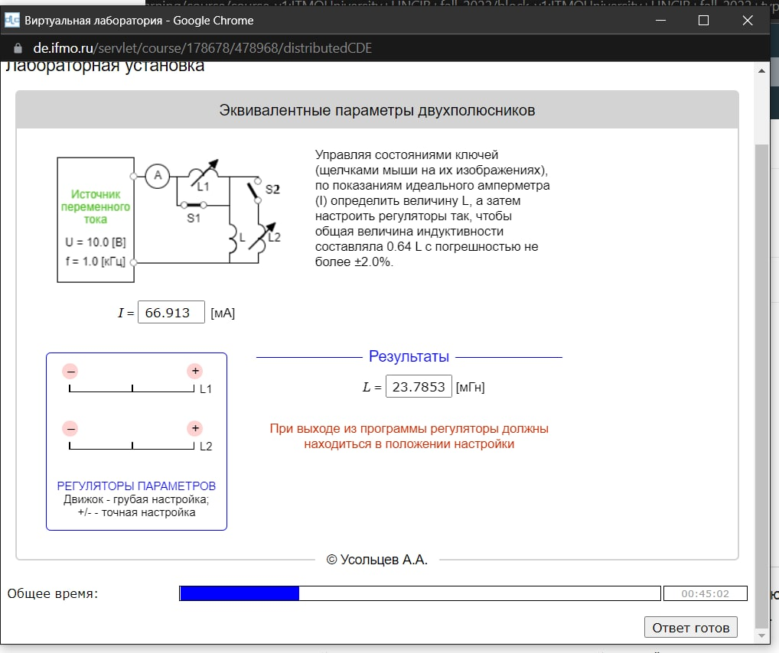
катушки индуктивности |  |  |  |  |  |  | I= [мА] | L= [доли] | U= [В] | f= [кГц]
 |  |  |  |  |  | 1. Ключ s1 должен быть замкнут, s2 - разомкнут | 66.913 | 0.64 | 10 | 1
 |  |  |  |  |  | 2. Вставляем в зеленые ячейки справа свои значения из лабы (ВАЖНО значения тока вставляем только после того как замкнули s1 и разомкнули s2) | L=[мГн] | I=[мА]
 |  |  |  |  |  | 3. Выставляем значение L в лабе такое же как в оранжевой ячейке с индуктивностью L | 23.78535458 | 104.5515625
 |  |  |  |  |  | 4. Теперь надо включая и выключая ключи s1 и s2 подогнать значение тока как в оранжевой ячейке с I
 |  |  |  |  |  | 5. Подсказка как проще всего сделать подгон: если надо получить значение больше L (коэф больше 1), то скорее всего надо разомкнуть s2 и разомкнуть s1; если надо получить значение меньше L (коэф меньше 1), то надо замкнуть s1 и замкнуть s2. В примере коэфицент равен 0.64, поэтому я использовал второй вариант. После выставления ключей просто крутим крутилки пока не достигнем +- нужного значения (там допустима погрешность, поэтому особо не парьтесь, если значение выходит не очень точное).

Неделя 4
U | P | I | Сдвиг (градус) |  | R
100 | 28.172 | 0.823 | 70 |  | 41.59278578

 | Число 1 | Число 2
 | 34.20201433 | 34.2308627

Инструкция:
1) Заполняем данные U, P, I и фазовый сдвиг в градусах
2) Число R вносим в ответ
3) Изменяя регулятор параметра в лабе и подставляя вместо P и I новые значения, стараемся сравнять Число 1 и Число 2
!ВАЖНО: Число 1 и Число 2 будут равны только примерно, точного совпадения не будет

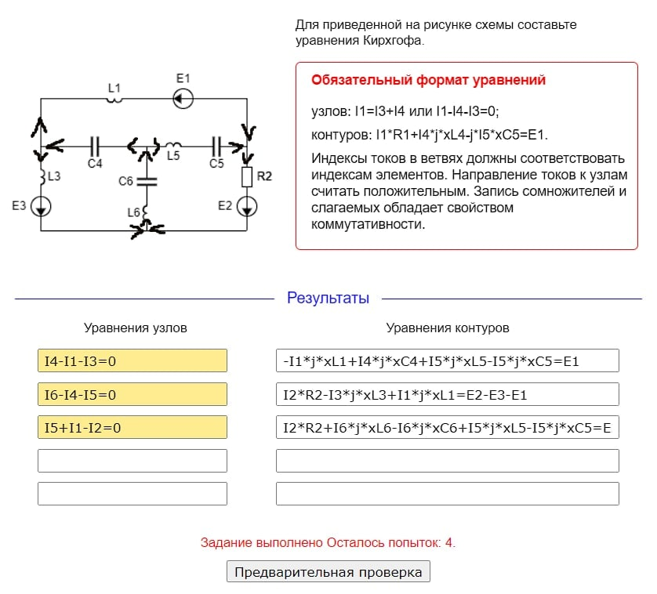
Неделя 5 (упражнение 2) и Неделя 6
 |  |  |  |  |  | Нужно писать уравнения Кирхгофа (см. Неделя 2), только в цепи появились катушки и конденсаторы.
 |  |  |  |  |  | Катушки записываются и вычисляются так же как резисторы, только вместо I1*R1 пишем I1*j*xL1 (просто добавляется множитель j и x)
 |  |  |  |  |  | Конденсаторы тоже по такой схеме записываются ( I1*j*xС1), но в их случае при обходе цепи мы берем его со знаком минус, если направление обхода совпадает с направлением тока на участке, и наоборот.
 |  |  |  |  |  | В резисторах и катушках совпадает направление -> знак плюс, не совпадает -> знак минус, ничего нового

Неделя 7
 | Последовательный Вариант |  |  |  |  | Для начала нужно определить вариант - последовательное или параллельное соединение.
 | P [мВт] | I [мА] | f [Гц] |  |  | Фишка в том, что при изменении частоты значение тока у нас является функцией параболы, это значит, что у вас всегда будет либо максимальное, либо минимальное значение тока при каком-то значении частоты (при изменении частоты в право или влево значения тока уменьшаться или увеличатся соответственно ) [Подсказка: у меня во всех вариантах надо было на частоте кликать '+', к тому же можно косвенно по начальному значению тока догадаться, если начальный ток меньше 10, то скорее всего это параллельный контур, если больше 10, то последовательный]. Если нашли максимальное значение - у вас последовательный вариант, если нашли минимальное значение - у вас параллельный вариант. Итак, вы поняла, какой у вас вариант, поздравляю, вы великолепны, теперь надо вбить найденную частоты, ток и мощность в нужную таблицу.
 | 1083.39 | 108.388 | 318.3
 | Q
 | 5.422

 | Параллельный Вариант
 | P [мВт] | I [мА] | f [Гц]
 | 16.706 | 1.702 | 223.8
 | Q
 | 8.109

Неделя 8
U0 | I0 | R (доли)
105.796 | 23.193 | 0.75
Z | I0
9.123097486 | 7.731

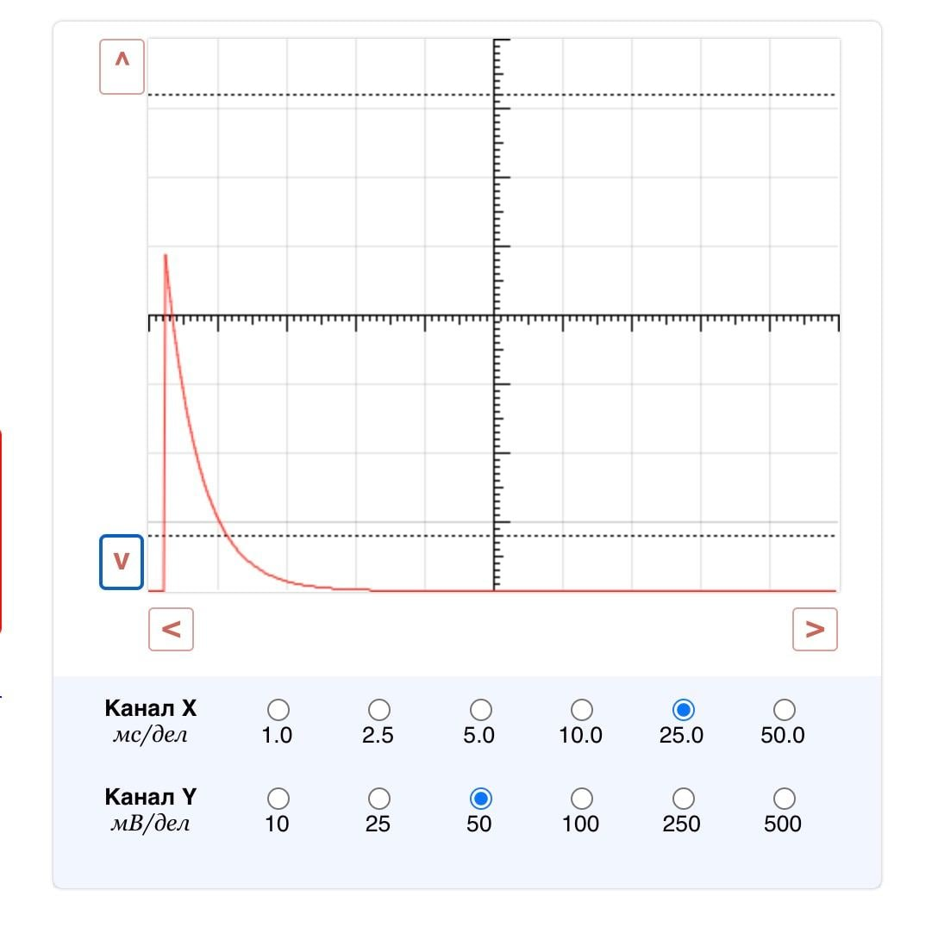
Неделя 9
для КОНДЕНСАТОРОВ
 |  |  |  |  |  | 1) Выставляем такие параметры в Канал X и Канал Y
 |  |  |  |  |  | 2) Стрелочками опускаем/поднимаем график до уходящей в сторону функции
 |  |  |  |  |  | 3) измеряем высоту шпиля в клетках и вписываем ниже
 |  |  |  |  |  | 3.7
 |  |  |  |  |  | 4) Записываем r из клетки ниже в соответствующее поле
 |  |  |  |  |  | 53.05405405

 |  |  |  |  |  | 5) Затем растягиваем график до параметров с изображения 2 (X = 5.0, Y = 25) и работаем стрелочками для получения таких двух точек

 |  |  |  |  |  | Впишите модуль разницы между этими точками по оси абсцисс
 |  |  |  |  |  | 6
 |  |  |  |  |  | 6) Впишите значение C в лабораторную
 |  |  |  |  |  | 252.5913854
 |  |  |  |  |  | 7) Затем перещёлкиваем ключ и поднимаем график (см. изображение 3), не забыв сделать X и Y = 10. Точно так же определяем разницу между точками по оси абсцисс. И вписываем в следующую клетку
 |  |  |  |  |  | 4.9
 |  |  |  |  |  | 8) Вписываем значение R в лабу
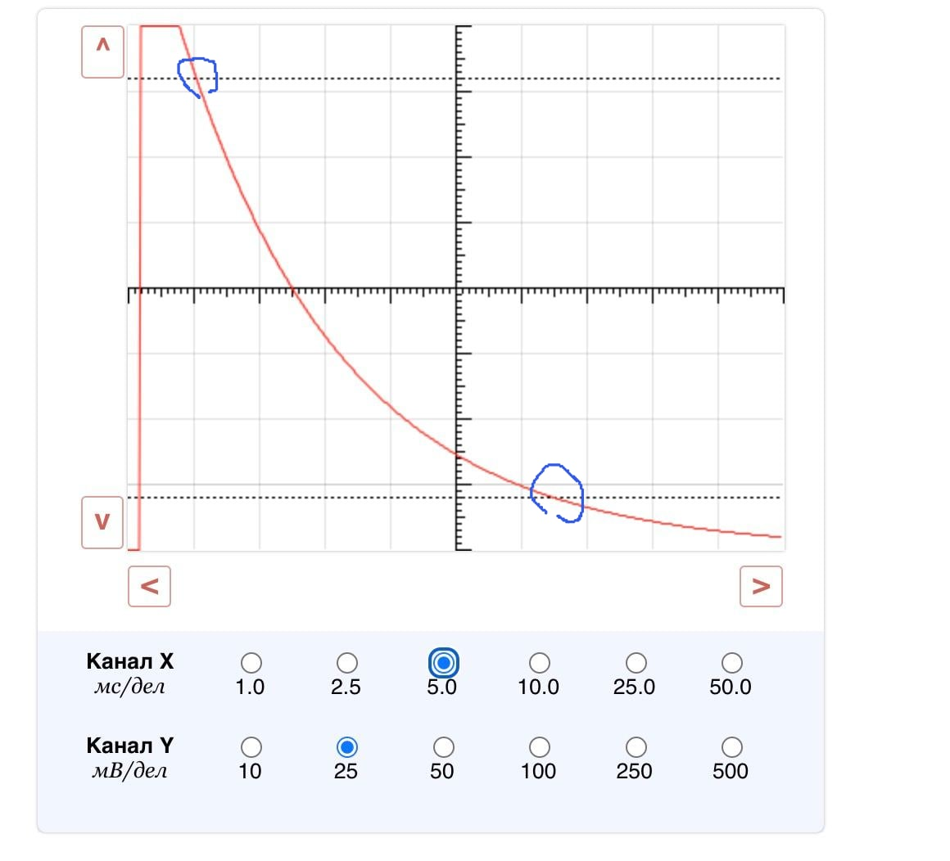
 |  |  |  |  |  | 34.23423423

 |  |  |  |  |  | ВСЁ

